10-одномерн. случай
Задача10. Одномерная линейная регрессия
Студент Трашко М.Д. |  |  |  |  |  |  |  | Вариант 12

 | Урожайность пшеницы |  |  |  |  |  |  | КОРРЕЛЯЦИОННЫЙ АНАЛИЗ И ОДНОМЕРНАЯ РЕГРЕССИЯ
 | K2O, мг/100г | NO3, мг/100г | hum,% | P2O5, мг/100г | pH | урожай ц/га | 1 | Нарисуйте график зависимости отклика от одного из признаков с линией тренда и подписанным уравнением и R2
1 | 23.63 | 9.76 | 4.99 | 16.51 | 5.67 | 22.61
Зависимость урожая пшеницы от нитратов
2 | 23.30 | 9.42 | 4.20 | 16.21 | 5.32 | 22.03
3 | 22.66 | 8.53 | 4.08 | 13.19 | 4.73 | 20.43
4 | 20.59 | 8.63 | 4.12 | 13.85 | 4.53 | 20.47
5 | 20.26 | 9.37 | 3.85 | 13.73 | 4.81 | 21.48
6 | 21.05 | 8.50 | 4.16 | 13.40 | 5.45 | 20.79
7 | 18.94 | 8.76 | 3.78 | 14.32 | 4.96 | 20.50
8 | 22.40 | 8.38 | 4.38 | 20.65 | 4.76 | 21.34
9 | 17.88 | 8.73 | 3.93 | 8.77 | 4.83 | 19.79
10 | 17.10 | 9.47 | 4.05 | 20.35 | 6.03 | 22.21
11 | 17.72 | 9.54 | 4.20 | 8.95 | 5.07 | 20.85
12 | 22.63 | 9.16 | 3.86 | 13.48 | 5.22 | 21.37
13 | 15.47 | 9.03 | 4.16 | 16.80 | 4.71 | 20.72
14 | 17.63 | 8.89 | 4.00 | 13.47 | 4.64 | 20.77
15 | 22.34 | 8.80 | 3.58 | 12.59 | 5.44 | 20.55
16 | 18.58 | 8.79 | 4.12 | 15.20 | 4.57 | 20.97
17 | 20.81 | 9.18 | 3.80 | 20.28 | 4.22 | 21.23
18 | 19.13 | 9.34 | 4.07 | 15.34 | 4.65 | 21.16
19 | 20.06 | 9.18 | 4.21 | 14.32 | 5.02 | 21.09
20 | 18.74 | 8.70 | 4.36 | 11.94 | 4.78 | 20.03
21 | 23.69 | 8.82 | 4.03 | 7.33 | 5.43 | 20.5
22 | 21.06 | 8.57 | 4.78 | 13.7 | 5.84 | 21.38
23 | 19.72 | 9.24 | 4.45 | 15 | 5.79 | 20.65
24 | 22.67 | 8.52 | 4.39 | 21.31 | 4.91 | 21.84
25 | 18.67 | 8.91 | 4.55 | 9.06 | 5.24 | 20.33
26 | 17.16 | 9.73 | 4.97 | 20.61 | 6.17 | 22.8
 | Коэффициенты корреляции с урожайностью
 | 0.082 | 0.855 | 0.000 | 0.113 | 0.000 |  |  |  | 2 | Выпишите уравнение регрессии с указанием единиц для переменных и коэффициентов
 |  |  |  |  |  |  |  |  |  | y [ц/га] = 0,1379 [ц*100г/га*мг] * NO3 [мг/100г] + 19,056 [ц/га]

 |  | ОЦЕНКА КАЧЕСТВА МОДЕЛИ

 | 3 | Постройте график зависимости предсказанных по модели от наблюдаемых значений урожайности
Зависимость наблюдаемых от предсказанных значений
 |  |  |  |  |  |  |  |  |  | 5. Постройте график зависимости остатков от наблюдаемой урожайности
Зависимость остатков от наблюдаемых значений урожайности

 | 4 | Рассчитайте остатки |  |  |  |  |  |  | 6 | Критерии качества модели
 |  | P2O5, мг/100г | Урожай ц/га | Предсказан-ные значения урожая ц/га | Остатки ц/га | Остатки в квадрате ц/га |  | Сумма остатков |  | Сумма квадратов остатков |  | Cреднеквадратичная погрешность отклонений (RMSR) |  | Коэффициент детерминации (не скорректированный) |  | Информационный критерий Акаике (AIC)
 | 1 | 16.51 | 22.61 | 21.33 | 1.28 | 1.63
 | 2 | 16.21 | 22.03 | 21.29 | 0.74 | 0.55 | Расчет |  | -0.02 |  | 7.20 |  | 0.526 |  | 0.0128
 | 3 | 13.19 | 20.43 | 20.87 | -0.44 | 0.20
 | 4 | 13.85 | 20.47 | 20.97 | -0.50 | 0.25 | Из R |  | 0.00 |  | 7.20392 |  | 0.526378 |  | 0.4899 |  | 46.41455
 | 5 | 13.73 | 21.48 | 20.95 | 0.53 | 0.28
 | 6 | 13.40 | 20.79 | 20.90 | -0.11 | 0.01
 | 7 | 14.32 | 20.50 | 21.03 | -0.53 | 0.28
 | 8 | 20.65 | 21.34 | 21.90 | -0.56 | 0.32
 | 9 | 8.77 | 19.79 | 20.27 | -0.48 | 0.23
 | 10 | 20.35 | 22.21 | 21.86 | 0.35 | 0.12
 | 11 | 8.95 | 20.85 | 20.29 | 0.56 | 0.31
 | 12 | 13.48 | 21.37 | 20.91 | 0.46 | 0.21
 | 13 | 16.80 | 20.72 | 21.37 | -0.65 | 0.43
 | 14 | 13.47 | 20.77 | 20.91 | -0.14 | 0.02
 | 15 | 12.59 | 20.55 | 20.79 | -0.24 | 0.06
 | 16 | 15.20 | 20.97 | 21.15 | -0.18 | 0.03
 | 17 | 20.28 | 21.23 | 21.85 | -0.62 | 0.39
 | 18 | 15.34 | 21.16 | 21.17 | -0.01 | 0.00
 | 19 | 14.32 | 21.09 | 21.03 | 0.06 | 0.00
 | 20 | 11.94 | 20.03 | 20.70 | -0.67 | 0.45
 | 21 | 7.33 | 20.5 | 20.07 | 0.43 | 0.19
 | 22 | 13.7 | 21.38 | 20.95 | 0.43 | 0.19
 | 23 | 15 | 20.65 | 21.12 | -0.47 | 0.23
 | 24 | 21.31 | 21.84 | 21.99 | -0.15 | 0.02
 | 25 | 9.06 | 20.33 | 20.31 | 0.02 | 0.00
 | 26 | 20.61 | 22.8 | 21.90 | 0.90 | 0.81

 | 7 | Отображение остатков на нормальной вероятностной бумаге
Нормальная вероятностная бумага
 |  | j | j/(n+1) | Z = N(0,1) | Остатки ц/га (ранжи-ровать)
 |  | 1 | 0.0370 | -1.786 | -0.98
 |  | 2 | 0.0741 | -1.446 | -0.84
 |  | 3 | 0.1111 | -1.221 | -0.70
 |  | 4 | 0.1481 | -1.044 | -0.6979
 |  | 5 | 0.1852 | -0.896 | -0.6418
 |  | 6 | 0.2222 | -0.765 | -0.39
 |  | 7 | 0.2593 | -0.646 | -0.3693
 |  | 8 | 0.2963 | -0.535 | -0.30
 |  | 9 | 0.3333 | -0.431 | -0.30
 |  | 10 | 0.3704 | -0.331 | -0.30
 |  | 11 | 0.4074 | -0.234 | -0.19
 |  | 12 | 0.4444 | -0.140 | -0.18
 |  | 13 | 0.4815 | -0.046 | -0.18
 |  | 14 | 0.5185 | 0.046 | -0.11
 |  | 15 | 0.5556 | 0.140 | -0.05
 |  | 16 | 0.5926 | 0.234 | -0.02
 |  | 17 | 0.6296 | 0.331 | 0.11
 |  | 18 | 0.6667 | 0.431 | 0.13
 |  | 19 | 0.7037 | 0.535 | 0.29
 |  | 20 | 0.7407 | 0.646 | 0.48
 |  | 21 | 0.7778 | 0.765 | 0.60
 |  | 22 | 0.8148 | 0.896 | 0.67
 |  | 23 | 0.8519 | 1.044 | 0.7956
 |  | 24 | 0.8889 | 1.221 | 0.8937
 |  | 25 | 0.9259 | 1.446 | 0.97
 |  | 26 | 0.9630 | 1.786 | 1.3126

10-Анализ остатков
Задача 10. Регрессионный анализ. Анализ остатков
Студент Трашко М.Д. |  |  |  | Вариант 12

 | Одномерная модель (model1) |  | Полная модель (model2) |  |  | Другая модель (model3)
 | уравнение: |  | уравнение: |  |  | уравнение:

 | y = 19,05582 + 0,1378656 * P2O5 |  | y = 7,31675 + 0,08230 * K2O + 0,85516 * NO3 + 0,11281 * P2O5 |  |  | y = 7,96865 + 0,09353 * K2O + 1,05476 * NO3 + 0,11816 * P2O5

1 | Что можно сказать на основании графика "Зависимость наблюдаемых от предсказанных значений" про то, насколько хорошо модель предсказывает урожай пшеницы? Вставьте графики
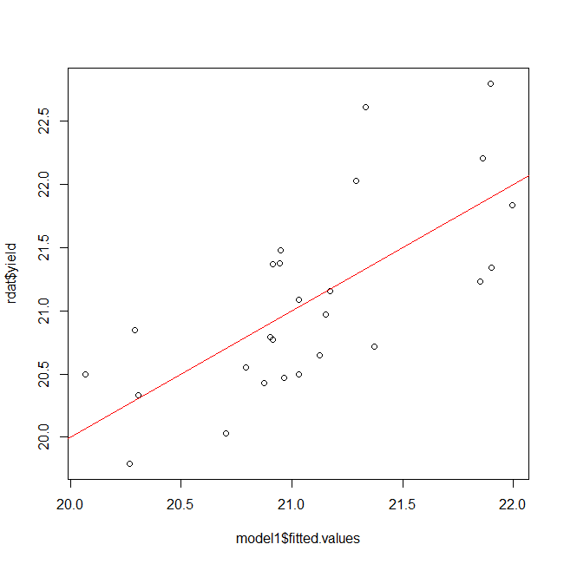
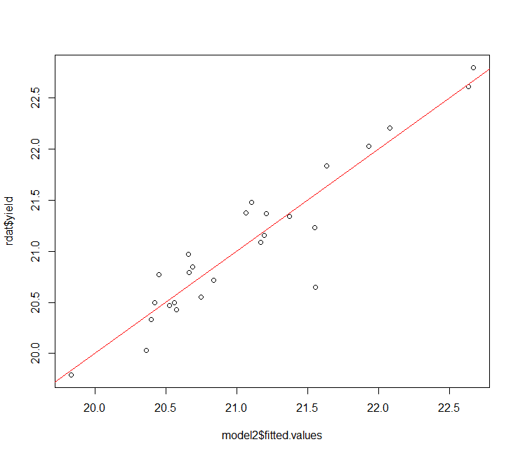
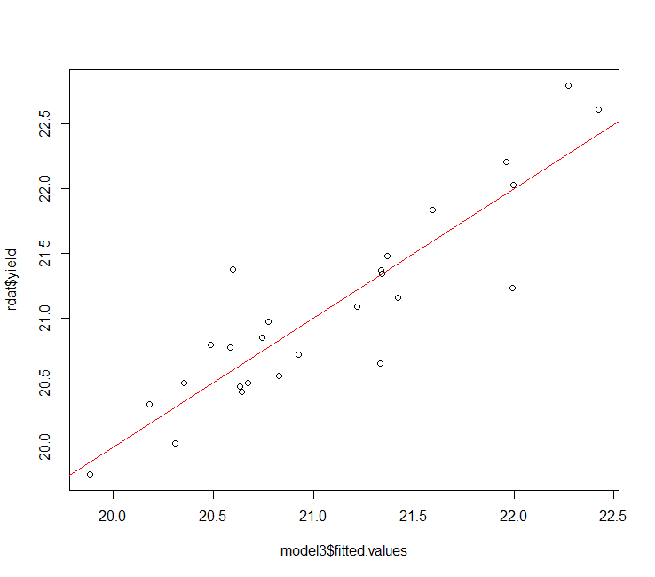

 | Отклик действительно зависит от фактора, но модель не полностью отражает зависимости |  | Данная модель довольно точно описывает урожайность пшеницы |  |  | Данная модель описывает модель точнее, чем полная модель, так как наблюдаемые значения распределены более равномерно относительно ожидаемой прямой

 | Как точки должны лежать на графике в идеальном случае?

 | В идеальном случае точки лежат на прямой

2 | Что такое «остатки» в случае множественной регрессии? Каков размах их изменения для каждой из моделей

 | "Остатки" - это разница между предсказанными значениями и наблюдаемыми

 | от-до | от -0,6719 до 1,278 |  | от-до | от -0,90548 до 0,37431 |  | от-до | от -0,76402 до 0,78347

3 | Что можно сказать про сумму остатков каждой из модели ?

 |  | -9.99E-16 |  |  | 3.47E-17 |  |  | -5.90E-17

 | Суммы остатков моделей можно считать нулевыми

4 | Можно ли считать остатки нормально распределенными? Вставьте графики на нормальной вероятностной бумаге
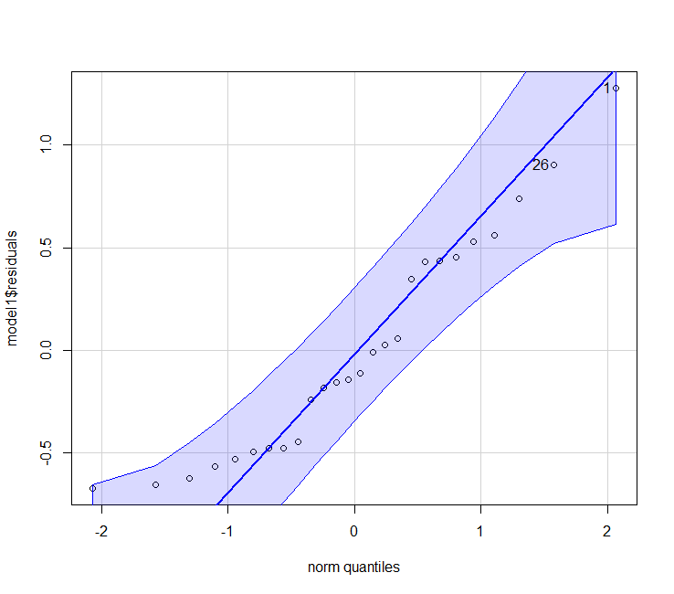
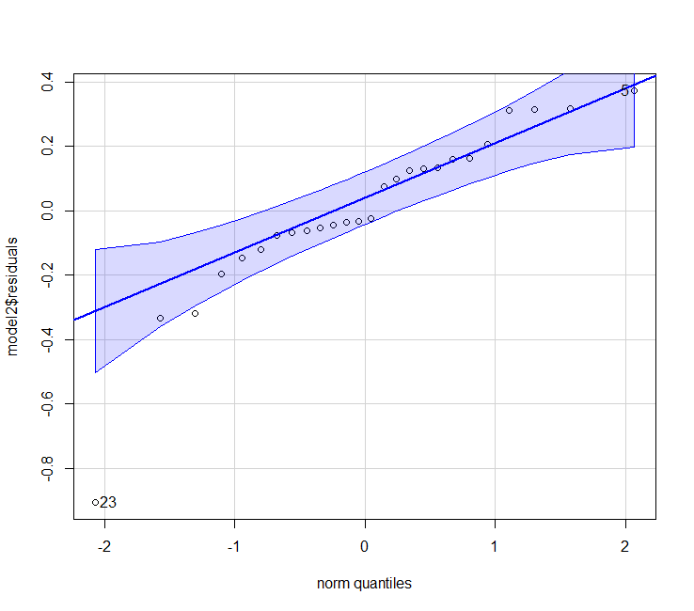
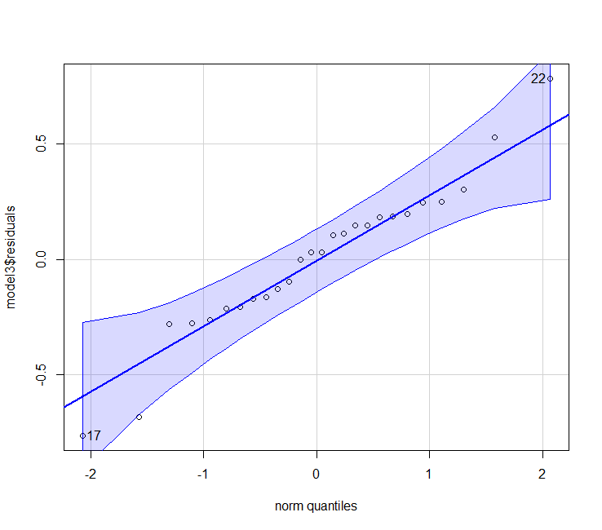

 | Остатки лежат в доверительном интервале, но наблюдается явная зависимость от других факторов |  | Встречаются выбросы, но в целом остатки лежат в доверительном интервале |  |  | В данной модели распределение остатков наиболее приближено к нормальному

 | Сделайте вывод
 | Распределение остатков ближе всего к нормальному в трёхмерной модели.

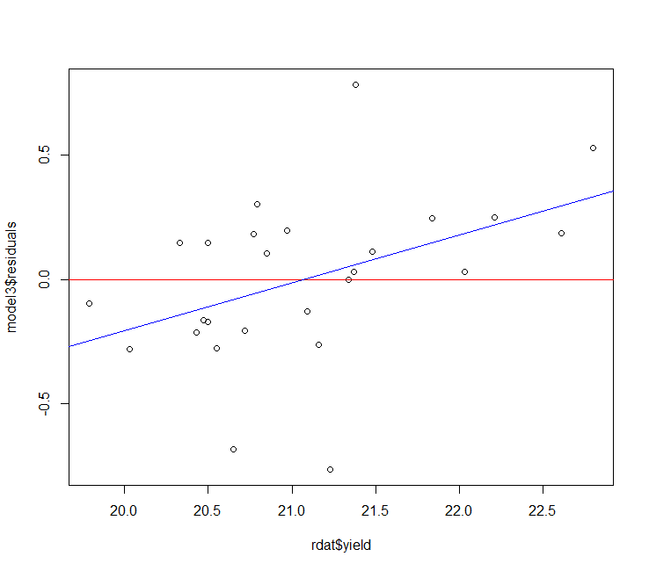
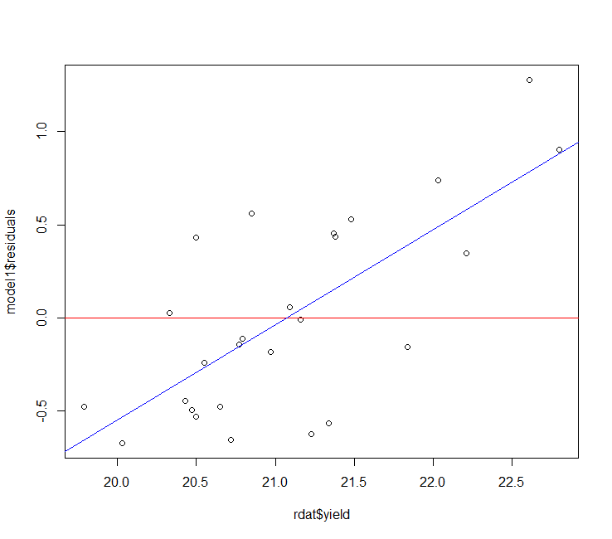
5 | Наблюдается ли зависимость остатков от отклика (наблюдаемого Y)? Вставьте графики
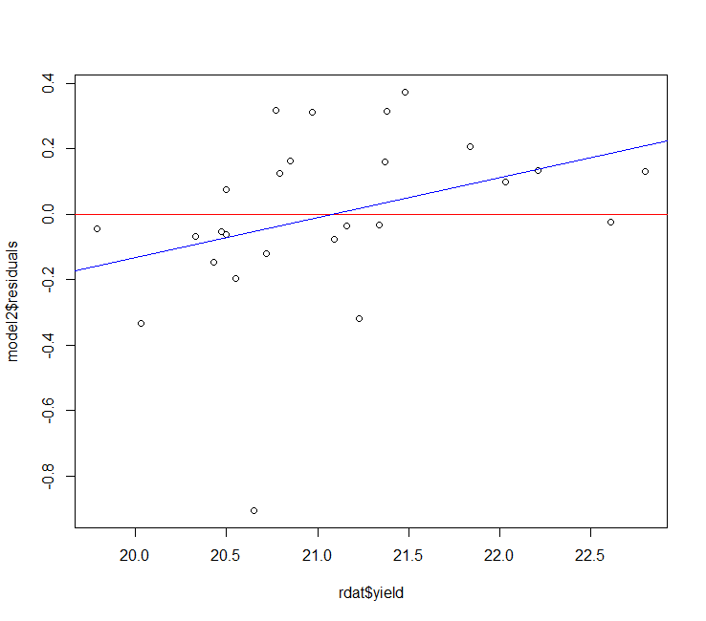

 | Наблюдается явная зависимость остатков от отклика |  | Зависимость остатков много меньше, чем при парном анализе |  |  | Отклонения остатков значительно меньше, чем в полной модели

 | Сделайте вывод
 | Зависимость остатков от отклика похожа в полной модели и в трехмерной, но в последней при этом модули отклонения остатков от нуля меньше

6 | Общий вывод о том, какая модель лучше описывает данные

 | Лучше всего данные описывает трехмерная модель.

10-Общее
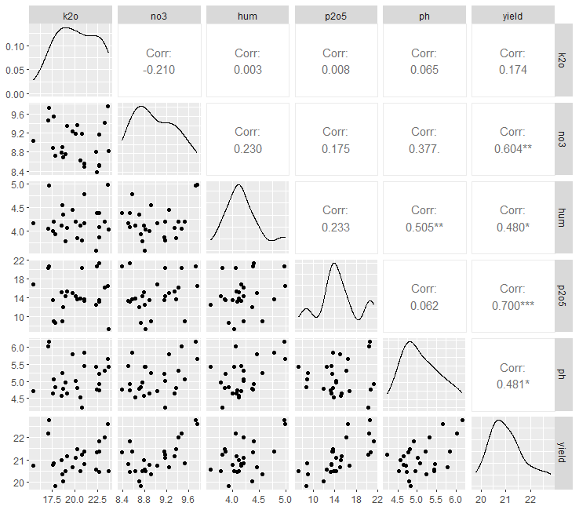
Задача 10. Регрессионный анализ
Студент Трашко М.Д. |  | Вариант 12

1 | Что такое мультиколлинеарность

 | Под термином мультиколлинеарность понимают наличие взаимосвязей между так называемыми независимыми признаками, по которым строиться регрессионное уравнение. При ее наличии снижается точность оценок регрессионных коэффициентов. Кроме того, добавление небольшого числа наблюдений может привести к сильным сдвигам в значениях регрессионных коэффициентов.

2 | Наблюдается ли мультиколлинеарность для исследуемых данных? Если да, то в чем она проявляется?

 | Не наблюдается, так как коэффициенты не сильно изменяются при добавлении переменных

 | Вставьте иллюстрацию, которая наиболее полно отображает сделанный вывод

